Стрекоза
ГОСТИНИЧНАЯ МЕБЕЛЬ - СЕРИЯ "СТРЕКОЗА"
 |  |  |  |  |  |  |  |  |  | Прейскурант действует с 05.02.2015

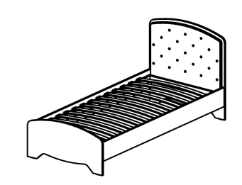
►►► Кровати ◄◄◄
Цвет: КАРКАС- гасиенда; МЯГКИЙ ЭЛЕМЕНТ - вельвет, жаккард
 |  |  | Артикул | Наименование | Кол-во в изделии, шт. | Цена за единицу, рос. руб | Размер, мм | Вес брутто, кг | Объем, м3 | Кол-во мест
 |  |  | СФ-318601 | Кровать | 1 | 24,590 | 2091 x 954 x 953 | 60.9 | 0.19 | 3

матрас 2000х900

 |  |  | Артикул | Наименование | Кол-во в изделии, шт. | Цена за единицу, рос. руб | Размер, мм | Вес брутто, кг | Объем, м3 | Кол-во мест
 |  |  | СФ-318602 | Кровать | 1 | 33,945 | 2091 x 1254 x 953 | 75.9 | 0.19 | 3

матрас 2000х1200

 |  |  | Артикул | Наименование | Кол-во в изделии, шт. | Цена за единицу, рос. руб | Размер, мм | Вес брутто, кг | Объем, м3 | Кол-во мест
 |  |  | СФ-318616 | Кровать | 1 | 23,548 | 2040 x 1644 x 510 | 54.7 | 0.12 | 3

матрас 2000х1600

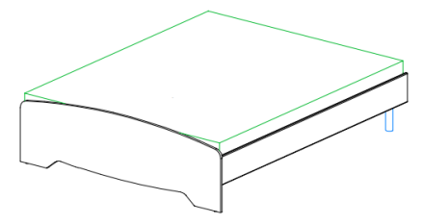
 |  |  | Артикул | Наименование | Кол-во в изделии, шт. | Цена за единицу, рос. руб | Размер, мм | Вес брутто, кг | Объем, м3 | Кол-во мест
 |  |  | СФ-318618 | Кровать | 1 | 24,220 | 2040 x 1844 x 510 | 62.2 | 0.13 | 3

матрас 2000х1800

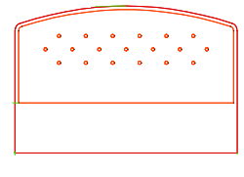
►►► Элементы навесные◄◄◄
Цвет: КАРКАС- гасиенда; МЯГКИЙ ЭЛЕМЕНТ - вельвет, жаккард
 |  |  | Артикул | Наименование | Кол-во в изделии, шт. | Цена за единицу, рос. руб | Размер, мм | Вес брутто, кг | Объем, м3 | Кол-во мест
 |  |  | СФ-318160 | Спинка кровати | 1 | 19,660 | 1654 x 73 x 1090 | 33.6 | 0.13 | 1
 |  |  | СФ-318180 | Спинка кровати | 1 | 22,140 | 1854 x 73 x 1090 | 38.2 | 0.15 | 1

 | центральная часть

 |  |  | Артикул | Наименование | Кол-во в изделии, шт. | Цена за единицу, рос. руб | Размер, мм | Вес брутто, кг | Объем, м3 | Кол-во мест
 |  |  | СФ-318062 | Спинка кровати (изобр.) | 1 | 1,900 | 616 x 18 x 930 | 7.8 | 0.01 | 1
 |  |  | СФ-318061 | Спинка кровати (зерк.) | 1 | 1,900 | 616 x 18 x 930 | 7.8 | 0.01 | 1

 | боковая часть

►►► Тумба прикроватная ◄◄◄
Цвет: КАРКАС- гасиенда; ФАСАДЫ - гасиенда\гасиенда, пастель\пастель, пастель\гасиенда, капучино\капучино, капучино\гасиенда
 |  |  | Артикул | Наименование | Кол-во в изделии, шт. | Цена за единицу, рос. руб | Размер, мм | Вес брутто, кг | Объем, м3 | Кол-во мест
 |  |  | СФ-312902 | Каркас тумбы | 1 | 8,358 |  | 28.4 | 0.06 | 2
 |  |  | СФ-315852 | Стенка передняя (комплект) | 1 | 4,450 |  | 3.5 | 0.01 | 1

 |  |  |  | Итого за изделие: |  | 12,808 | 516 х 550 х 588 | 31.9 | 0.07 | 3

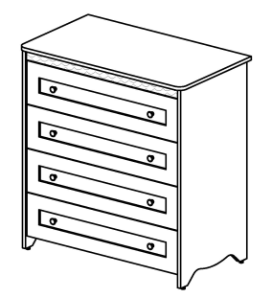
►►► Комод ◄◄◄
Цвет: КАРКАС- гасиенда; ФАСАДЫ - гасиенда\гасиенда, пастель\пастель, пастель\гасиенда, капучино\капучино, капучино\гасиенда
 |  |  | Артикул | Наименование | Кол-во в изделии, шт. | Цена за единицу, рос. руб | Размер, мм | Вес брутто, кг | Объем, м3 | Кол-во мест
 |  |  | СФ-312901 | Каркас комода | 1 | 18,200 |  | 69.7 | 0.15 | 2
 |  |  | СФ-315894 | Стенка передняя (комплект) | 1 | 10,717 |  | 10.6 | 0.02 | 1

 |  |  |  | Итого за изделие: |  | 28,917 | 966 х 550 х 1032 | 80.3 | 0.17 | 3

►►► Столы ◄◄◄
Цвет: КАРКАС- гасиенда; ФАСАДЫ - гасиенда\гасиенда, пастель\пастель, пастель\гасиенда, капучино\капучино, капучино\гасиенда
 |  |  | Артикул | Наименование | Кол-во в изделии, шт. | Цена за единицу, рос. руб | Размер, мм | Вес брутто, кг | Объем, м3 | Кол-во мест
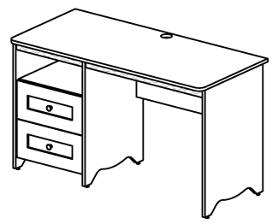
 |  |  | СФ-311901 | Каркас стола | 1 | 13,380 |  | 50.6 | 0.11 | 3
 |  |  | СФ-315852 | Стенка передняя (комплект) | 1 | 4,450 |  | 3.5 | 0.01 | 1

 |  |  |  | Итого за изделие: | изобр. | 17,830 | 1300 х 600 х 760 | 54.1 | 0.12 | 4
 |  |  | СФ-311911 | Каркас стола | 1 | 13,380 |  | 50.6 | 0.11 | 3
 |  |  | СФ-315852 | Стенка передняя (комплект) | 1 | 4,450 |  | 3.5 | 0.01 | 1

 |  |  |  | Итого за изделие: | зерк. | 17,830 | 1300 х 600 х 760 | 54.1 | 0.12 | 4

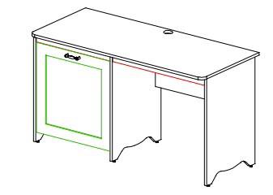
 |  |  | Артикул | Наименование | Кол-во в изделии, шт. | Цена за единицу, рос. руб | Размер, мм | Вес брутто, кг | Объем, м3 | Кол-во мест
 |  |  | СФ-311903 | Каркас стола | 1 | 10,160 |  | 34.6 | 0.08 | 2
 |  |  | СФ-315807 | Дверь | 1 | 2,695 |  | 4.5 | 0.01 | 1

 |  |  |  | Итого за изделие: | изобр. | 12,855 | 1400 х 600 х 760 | 39.1 | 0.09 | 3

 |  |  | СФ-311913 | Каркас стола | 1 | 10,160 |  | 34.6 | 0.08 | 2
 |  |  | СФ-315807 | Дверь | 1 | 2,695 |  | 4.5 | 0.01 | 1

 |  |  |  | Итого за изделие: | зерк. | 12,855 | 1400 х 600 х 760 | 39.1 | 0.09 | 3

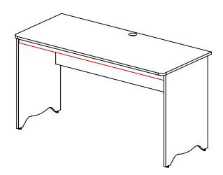
 |  |  | Артикул | Наименование | Кол-во в изделии, шт. | Цена за единицу, рос. руб | Размер, мм | Вес брутто, кг | Объем, м3 | Кол-во мест
 |  |  | СФ-311800 | Стол письменный | 1 | 6,745 | 1400 x 600 x 760 | 26.8 | 0.06 | 1

 |  |  | Артикул | Наименование | Кол-во в изделии, шт. | Цена за единицу, рос. руб | Размер, мм | Вес брутто, кг | Объем, м3 | Кол-во мест
 |  |  | СФ-311600 | Стол журнальный | 1 | 5,752 | 900 x 580 x 550 | 17.1 | 0.04 | 2

►►►Тумба под ТВ◄◄◄
Цвет: КАРКАС- гасиенда; ФАСАДЫ - гасиенда\гасиенда, пастель\пастель, пастель\гасиенда, капучино\капучино, капучино\гасиенда
 |  |  | Артикул | Наименование | Кол-во в изделии, шт. | Цена за единицу, рос. руб | Размер, мм | Вес брутто, кг | Объем, м3 | Кол-во мест
 |  |  | СФ-312903 | Каркас тумбы | 1 | 9,235 |  | 35.9 | 0.08 | 1
 |  |  | СФ-315820 | Двери (комплект) | 1 | 4,290 |  | 5.6 | 0.01 | 1

 |  |  |  | Итого за изделие: |  | 13,525 | 940 х 600 х 760 | 41.5 | 0.09 | 2

►►►Тумба для обуви◄◄◄
Цвет: КАРКАС- гасиенда
 |  |  | Артикул | Наименование | Кол-во в изделии, шт. | Цена за единицу, рос. руб | Размер, мм | Вес брутто, кг | Объем, м3 | Кол-во мест
 |  |  | СФ-312010 | Тумба | 1 | 7,345 | 1000 x 630 x 520 | 27.2 | 0.07 | 2

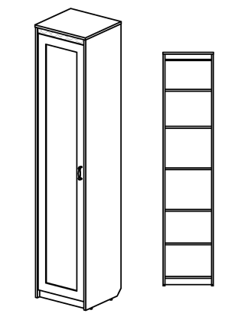
►►► Шкафы глубиной 460 мм◄◄◄
Цвет: КАРКАС- гасиенда; ФАСАДЫ, ДВЕРИ - гасиенда\гасиенда, пастель\пастель, пастель\гасиенда, капучино\капучино, капучино\гасиенда
 |  |  | Артикул | Наименование | Кол-во в изделии, шт. | Цена за единицу, рос. руб | Размер, мм | Вес брутто, кг | Объем, м3 | Кол-во мест
 |  |  | СФ-314101 | Каркас шкафа | 1 | 14,110 |  | 49.0 | 0.08 | 1
 |  |  | СФ-315801 | Дверь | 1 | 4,385 |  | 9.2 | 0.03 | 1

 |  |  |  | Итого за изделие: |  | 18,495 | 488 х 460 х 2240 | 58.2 | 0.11 | 2

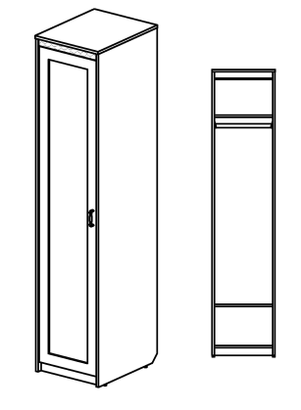
►►► Шкафы глубиной 610 мм ◄◄◄
Цвет: КАРКАС- гасиенда; ФАСАДЫ, ДВЕРИ - гасиенда\гасиенда, пастель\пастель, пастель\гасиенда, капучино\капучино, капучино\гасиенда
 |  |  | Артикул | Наименование | Кол-во в изделии, шт. | Цена за единицу, рос. руб | Размер, мм | Вес брутто, кг | Объем, м3 | Кол-во мест
 |  |  | СФ-314104 | Каркас шкафа | 1 | 14,000 |  | 54.6 | 0.10 | 1
 |  |  | СФ-315801 | Дверь | 1 | 4,390 |  | 9.2 | 0.03 | 1

 |  |  |  | Итого за изделие: |  | 18,390 | 488 х 610 х 2240 | 63.8 | 0.13 | 2

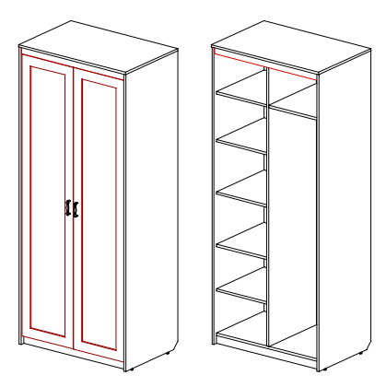
 |  |  | Артикул | Наименование | Кол-во в изделии, шт. | Цена за единицу, рос. руб | Размер, мм | Вес брутто, кг | Объем, м3 | Кол-во мест
 |  |  | СФ-314118 | Каркас шкафа | 1 | 19,000 |  | 97.2 | 0.15 | 3
 |  |  | СФ-315811 | Двери (комплект) | 1 | 8,715 |  | 17.7 | 0.04 | 1

 |  |  |  | Итого за изделие: |  | 27,715 | 938 х 610 х 2240 | 114.9 | 0.19 | 4

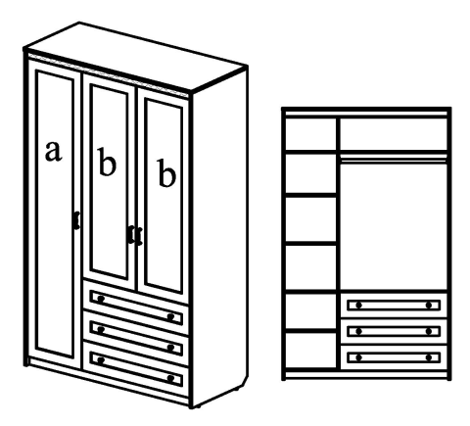
 |  |  | Артикул | Наименование | Кол-во в изделии, шт. | Цена за единицу, рос. руб | Размер, мм | Вес брутто, кг | Объем, м3 | Кол-во мест
 |  |  | СФ-314107 | Каркас шкафа | 1 | 33,855 |  | 151.9 | 0.26 | 6
 |  |  | СФ-315801 | Дверь (а) | 1 | 4,390 |  | 9.2 | 0.03 | 1
 |  |  | СФ-315822 | Двери (b - комплект) | 1 | 6,900 |  | 13.5 | 0.04 | 1
 |  |  | СФ-315893 | Стенка передняя (комплект) | 1 | 8,340 |  | 8.7 | 0.02 | 1

 |  |  |  | Итого за изделие: |  | 53,485 | 1388 х 610 х 2240 | 183.3 | 0.35 | 9
 |  |  | СФ-314117 | Каркас шкафа | 1 | 33,855 |  | 151.9 | 0.26 | 6
 |  |  | СФ-315801 | Дверь (а) | 1 | 4,390 |  | 9.2 | 0.03 | 1
 |  |  | СФ-315822 | Двери (b - комплект) | 1 | 6,900 |  | 13.5 | 0.04 | 1
 |  |  | СФ-315893 | Стенка передняя (комплект) | 1 | 8,340 |  | 8.7 | 0.02 | 1

 |  |  |  | Итого за изделие: |  | 53,485 | 1388 х 610 х 2240 | 183.3 | 0.35 | 9

►►► Элементы навесные◄◄◄
Цвет: гасиенда
 |  |  | Артикул | Наименование | Кол-во в изделии, шт. | Цена за единицу, рос. руб | Размер, мм | Вес брутто, кг | Объем, м3 | Кол-во мест
 |  |  | СФ-316710 | Вешалка | 1 | 7,840 | 1000 x 258 x 1320 | 40.7 | 0.06 | 1

 |  | с зеркалом

 |  |  | СФ-316715 | Вешалка | 1 | 8,170 | 1000 x 258 x 1320 | 21.7 | 0.06 | 1

►►► Полка настенная◄◄◄
Цвет: КАРКАС-гасиенда
 |  |  | Артикул | Наименование | Кол-во в изделии, шт. | Цена за единицу, рос. руб | Размер, мм | Вес брутто, кг | Объем, м3 | Кол-во мест
 |  |  | СФ-316304 | Полка настенная | 1 | 4,300 | 1250 x 270 x 320 | 11.6 | 0.03 | 1

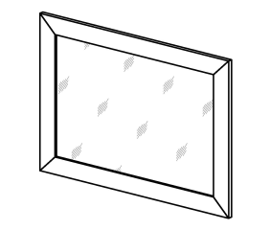
►►► Зеркало настенное ◄◄◄
Цвет: ДЕКОРАТИВНОЙ ВСТАВКИ НА ПРОФИЛЕ-гасиенда, пастель, капучино
 |  |  | Артикул | Наименование | Кол-во в изделии, шт. | Цена за единицу, рос. руб | Размер, мм | Вес брутто, кг | Объем, м3 | Кол-во мест
 |  |  | СФ-317801 | Зеркало настенное | 1 | 3,385 | 900 x 19 x 650 | 19.9 | 0.04 | 1

